DB_G0G1G2_custom1
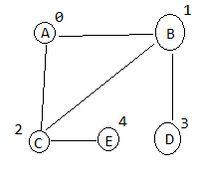
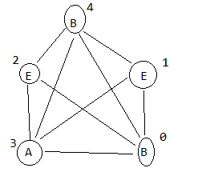
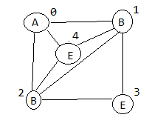
IDX | LO | O | N | LN
0 | 0 | 0 | 1 | 0
1 | 1 | 3 | 2 | 0
2 | 1 | 7 | 4 | 0
3 | 4 | 11 | 0 | 0
4 | 4 | 13 | 2 | 0
5 | 0 | 16 | 3 | 0
6 | 1 | 18 | 4 | 0
7 | 2 | 21 | 0 | 0
8 | 3 | 24 | 1 | 0
9 | 4 | 25 | 3 | 0
10 | 1 | 26 | 4 | 0
11 | 4 | 30 | 1 | 0
12 | 4 | 33 | 2 | 0
13 | 0 | 36 | 0 | 0
14 | 1 | 40 | 1 | 0
15 |  |  | 2 | 0
16 |  |  | 6 | 0
17 |  |  | 7 | 0
18 |  |  | 5 | 0
19 |  |  | 8 | 0
20 |  |  | 7 | 0
21 |  |  | 5 | 0
22 |  |  | 6 | 0
23 |  |  | 9 | 0
24 |  |  | 6 | 0
25 |  |  | 7 | 0
26 |  |  | 11 | 0
27 |  |  | 12 | 0
28 |  |  | 13 | 0
29 |  |  | 14 | 0
30 |  |  | 10 | 0
31 |  |  | 13 | 0
32 |  |  | 14 | 0
33 |  |  | 10 | 0
34 |  |  | 13 | 0
35 |  |  | 14 | 0
36 |  |  | 10 | 0
37 |  |  | 11 | 0
38 |  |  | 12 | 0
39 |  |  | 14 | 0
40 |  |  | 10 | 0
41 |  |  | 11 | 0
42 |  |  | 12 | 0
43 |  |  | 13 | 0

